Registro de riscos de conformi1
EXEMPLO DE MODELO DE REGISTRO DE RISCOS DE CONFORMIDADE
DESCRIÇÃO DO RISCO | DESCRIÇÃO DO IMPACTO | NÍVEL DO IMPACTO | NÍVEL DE PROBABILIDADE | NÍVEL DE PRIORIDADE | OPORTUNIDADES | PROPRIETÁRIO
Forneça um breve resumo do risco. | O que acontecerá se o risco não for mitigado ou eliminado? | Avaliar de 1 (BAIXO) a 5 (ALTO) | Avaliar de 1 (BAIXO) a 5 (ALTO) | (IMPACTO X PROBABILIDADE) Aborde o que for mais alto primeiro. | O que pode ser feito para diminuir ou eliminar o impacto ou a probabilidade? | Quem é o/a responsável?
A entrega do material está atrasada | Produção parada | 5 | 2 | 10 | Mantenha contato com o fornecedor principal e com fornecedores alternativos. | Hazel Christensen
Defeitos nas máquinas | Atraso na produção | 4 | 1 | 4 | Aumente as inspeções. Tenha peças de reposição no local. | Jason Desjardins
Goteiras do telhado durante a chuva deixam o piso escorregadio | Escorregões e quedas | 3 | 5 | 15 | — Solicite sinalização de segurança — Tenha esfregões disponíveis — Conserte o teto | Luiza Lévêque
Falta de proteção para os olhos | — Aumento de lesões — Atraso na produção — Aumento de prêmios | 5 | 1 | 5 | — Aumente a oferta — Avisos de estoque baixo — Encontre fornecedores alternativos | Sheldon Greene
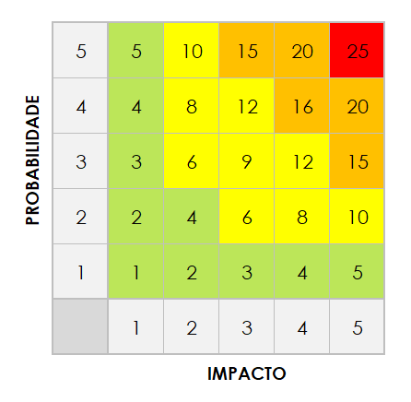
 |  | 5 | 5 | 25

CLIQUE AQUI PARA CRIAR NO SMARTSHEET

